Utilisateurs
NOM | Medadjelia Ilyes |  |  |  | Tests réussis | Tests échoués
Projet | TP de Test dAPI pour la Gestion de Location de Vehicules |  |  |  | 10 | 3
Scenario | Utilisateurs
Environnement | Windows 11
Date | 22/07/2024

 | Senarion de test : Utilisateurs
 | id | cas de test | description | jeu de données | résultat attendu | résultat obtenu | etat du test | Commentaire
 | 2024-01-01 | "GET" | Récupèrer la liste de tous les utilisateurs |  | HTTP Status Code: 200 OK | HTTP Status Code: 200 OK | ok
 | 2024-02-01 | "GET" | Récupèrer un utilisateur par son ID | ID:{4} | HTTP Status Code: 200 OK | HTTP Status Code: 200 OK | ok
 | 2024-03-01 | "GET" | simuler un ID qui n'est pas sur la liste | ID: {100} | HTTP Status Code 404 Not Found | HTTP Status Code 404 Not Found: | ok
 | 2024-04-01 | "POST" | Crée un nouvel utilisateur | { "nom": "medadjelia", "prenom": "Ilyes", "email": "med.ily@example.com", "mot_de_passe": "password1234", "adresse": "123 Main Street", "code_postal": "12345", "ville": "Anytown", "pays": "USA", "telephone": "555-123-4567", "date_naissance": "1990-01-01", "permis_conduire": "1234567890"} | HTTP Status Code: 201 Created | HTTP Status Code: 200 | ko | dans le résultat nous avons uniquement : "message": "Utilisateur créé avec succès", et l'utilisateur ne se crée pas dans la db
 | 2024-05-01 | "POST" | Données invalides, avec des détails sur les erreurs de validation. | { "nom": "medadjelia", "prenom": "Ilyes", "email": "med.ilyexample.com", "mot_de_passe": "password1234", "adresse": "123 Main Street", "code_postal": "12345", "ville": "Anytown", "pays": "USA", "telephone": "555-123-4567", "date_naissance": "1990-01-01", "permis_conduire": "1234567890" } | HTTP Status Code : 400 Bad Request | HTTP Status Code : 400 | ok | email invalide si email sans "@" ou "."
 | 2024-06-01 | "POST" | Erreur lors de la création de l'utilisateur | { "email": "hugo.aline@example.com", "mot_de_passe": "password1234", "adresse": "123 Main Street", "code_postal": "12345", "ville": "Anytown", "pays": "USA", "telephone": "555-123-4567", "date_naissance": "1990-01-01", "permis_conduire": "1234567890" } | HTTP Status Code : 500 Internal Server Error | HTTP Status Code: 200 | ko | 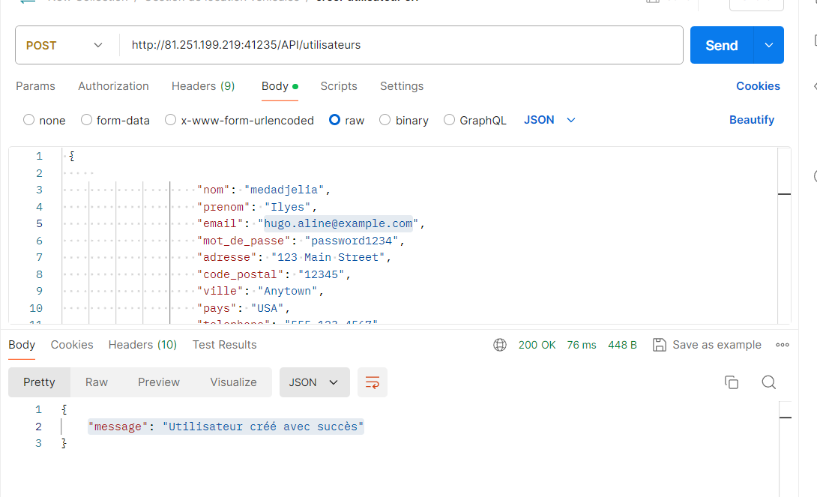 "message": "Utilisateur créé avec succès"
 | 2024-07-01 | "PUT" | Mettre à jour un utilisateur existant. | id : {4} {"nom": "Doe", "prenom": "Jane", "email": "jane.doe@example.com", "mot_de_passe": "1969696", "adresse": "campus", "code_postal": "69000", "ville": "Charbonieres les Bains", "pays": "France", "telephone": "0659685721", "date_naissance": "0000-00-00", "permis_conduire": "5858471245", "date_creation": "2024-07-22 00:55:53" } | HTTP Status Code: 200 OK | HTTP Status Code: 200 OK | ok
 | 2024-08-01 | "PUT" | Mettre à jour un utilisateur existant. | id : {4} { "": "Doe", "prenom": "Jane", "email": "jane.doe@example.com", "mot_de_passe": "1969696", "adresse": "campus", "code_postal": "69000", "ville": "Charbonieres les Bains", "pays": "France", "telephone": "0659685721",} | 400 Bad Request | 400 Bad Request | ok | nous remarquons que si nous supprimions une colonne nous avons un statut 400
 | 2024-09-01 | "PUT" | Mettre à jour un utilisateur existant. | id :{100} {"nom": "Doe", "prenom": "Jane", "email": "jane.doe@example.com", "mot_de_passe": "1969696", "adresse": "campus", "code_postal": "69000", "ville": "Charbonieres les Bains", "pays": "France", "telephone": "0659685721", "date_naissance": "0000-00-00", "permis_conduire": "5858471245", "date_creation": "2024-07-22 00:55:53" } | 404 Not Found | 404Not Foundt | ok
 | 2024-10-01 | "PUT" | Mettre à jour un utilisateur existant. | { "nom": "Doe", "prenom": "Jane", "email": "hugo.aline@example.com", "mot_de_passe": "1969696", "adresse": "campus", "code_postal": "69000", "ville": "Charbonieres les Bains", "pays": "France", "telephone": "0659685721", "date_naissance": "0000-00-00", "permis_conduire": "5858471245", "date_creation": "2024-07-22 00:55:53" } | 500 Internal Server Error | 500 Internal Server Error | ok
 | 2024-11-01 | "DELETE" | Supprimer un utilisateur | id :{8} | HTTP Status Code: 200 OK | 500 Internal Server Error | ko | 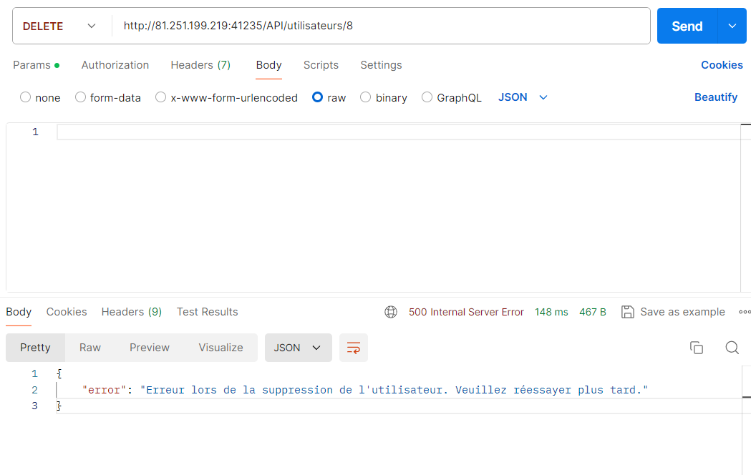
 | 2024-12-01 | "DELETE" | Supprimer un utilisateur | id :{100} | 404 Not Found | 404Not Foundt | ok
 | 1.13 | "DELETE" | Supprimer un utilisateur | id : {8} | 500 Internal Server Error | 500 Internal Server Error | ok

Catégories
Statut des ests
NOM | Medadjelia Ilyes |  |  |  | Tests réussis | Tests échoués
Projet | TP de Test dAPI pour la Gestion de Location de Vehicules |  |  |  | 12 | 1
Scenario | Catégories
Environnement | Windows 11
Date | 22/07/2024

 | Scenario de test : Catégories
 | id | cas de test | description | jeu de données | résultat attendu | résultat obtenu | etat du test | Commentaire
 | 2024-01-02 | "GET" | Récupèrer la liste de toutes les catégories |  | HTTP Status Code: 200 OK | HTTP Status Code: 200 OK | ok
 | 2024-02-02 | "GET" | Récupèrer une catégorie par son ID | ID / {35} | HTTP Status Code: 200 OK | HTTP Status Code: 200 OK | ok
 | 2024-03-02 | "GET" | Récupèrer une catégorie par son ID | ID / {100} | 404 Not Found | 404 Not Found | ok
 | 2024-04-02 | "POST" | Créer une nouvelle catégorie | { "nom": "Ilyes Medadjelia", "description": "Description de la nouvelle catégorie", "prix_journalier": 45.00, "image": "nouvelle_categorie.jpg" } | HTTP Status Code: 201 Created | HTTP Status Code: 200 | ko | 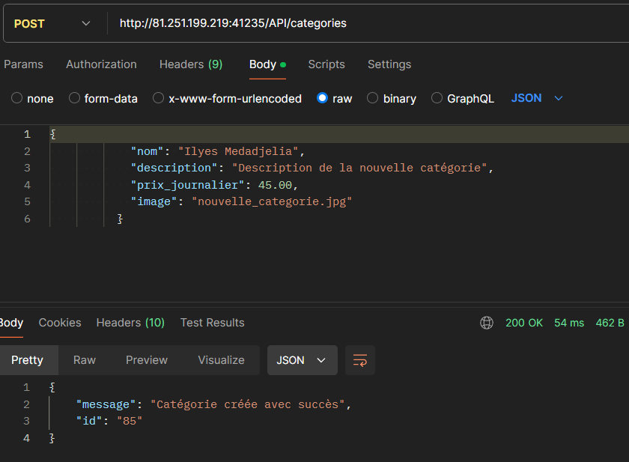 Status différent de celui attendu
 | 2024-05-02 | "POST" | Créer une nouvelle catégorie | {"": "Ilyes Medadjelia", "description": "Description de la nouvelle catégorie", "prix_journalier": 45.00, "image": "nouvelle_categorie.jpg"} | 400 Bad Request | 400 Bad Request | ok
 | 2024-06-02 | "POST" | Créer une nouvelle catégorie | {"nom": "Ilyes Medadjelia", "description": "Description de la nouvelle catégorie", "prix_journalier": 45.00, "image": "nouvelle_categorie.jpg"} | 500 Internal Server Error | 500 Internal Server Error | ok
 | 2024-07-02 | "PUT" | Mettre à jour une catégorie existante par ID | ID/{65} {"nom": "medil", "description": "Description de la nouvelle catégorie", "prix_journalier": "45.00", "image": "nouvelle_categorie.jpg"} | HTTP Status Code: 200 OK | HTTP Status Code: 200 OK | ok
 | 2024-08-02 | "PUT" | Mettre à jour une catégorie existante par ID | ID/ {65} {"nom": "", "description": "Description de la nouvelle catégorie", "prix_journalier": "45.00", "image": "nouvelle_categorie.jpg"} | 400 Bad Request | 400 Bad Request | ok
 | 2024-09-02 | "PUT" | Mettre à jour une catégorie existante par ID | ID/ {100} | 404 Not Found | 404 Not Found | ok
 | 2024-10-02 | "PUT" | Mettre à jour une catégorie existante par ID | ID/{35} {"nom": "medil", "description": "Description de la nouvelle catégorie", "prix_journalier": "45.00", "image": "nouvelle_categorie.jpg"} | 500 Internal Server Error | 500 Internal Server Error | ok
 | 2024-11-02 | "DELETE" | Supprimer une catégorie par ID | ID/{65} | HTTP Status Code: 200 OK | HTTP Status Code: 200 OK | ok
 | 2024-12-02 | "DELETE" | Supprimer une catégorie par ID | ID/{100} | 404 Not Found | 404 Not Found | ok
 | 2.13 | "DELETE" | Supprimer une catégorie par ID | ID/{4} | 500 Internal Server Error | 500 Internal Server Error | ok

Véhicules
Statut des tests
NOM | Medadjelia Ilyes |  |  |  | Tests réussis | Tests échoués
Projet | TP de Test dAPI pour la Gestion de Location de Vehicules |  |  |  | 11 | 2
Scenario | Véhicules
Environnement | Windows 11
Date | 22/07/2024

 | Scenario de test : Véhicules
 | id | cas de test | description | jeu de données | résultat attendu | résultat obtenu | etat du test | Commentaire
 | 2024-01-03 | "GET" | Récupèrer la liste de toutes les véhicules |  | HTTP Status Code: 200 OK | HTTP Status Code: 200 OK | ok
 | 2024-02-03 | "GET" | Récupèrer un véhicule par son ID | ID / {35} | HTTP Status Code: 200 OK | HTTP Status Code: 200 OK | ok
 | 2024-03-03 | "GET" | Récupèrer un véhicule par son ID | ID / {100} | 404 Not Found | 404 Not Found { "error": "********************" } | ko | 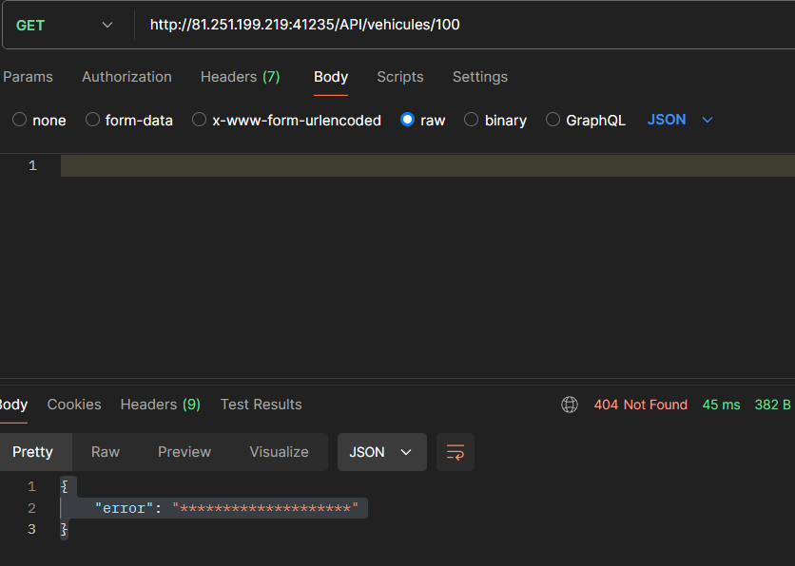 Message d'erreur inattendu
 | 2024-04-03 | "POST" | Crée un nouveau véhicule | { "id_categorie": 20, "marque": "med", "modele": "il", "annee": 2024, "immatriculation": "MI-741-MI", "kilometrage": 23000, "nombre_places": 5, "climatisation": true, "gps": true, "transmission": "Automatique", "carburant": "Diesel", "disponible": true, "image": "peugeot_308.jpg" } | HTTP Status Code: 201 Created | HTTP Status Code: 200 | ko
 | 2024-05-03 | "POST" | Crée un nouveau véhicule | { "id_categorie": 20, "marque": "", "modele": "il", "annee": 2024, "immatriculation": "MI-741-MI", "kilometrage": 23000, "nombre_places": 5, "climatisation": true, "gps": true, "transmission": "Automatique", "carburant": "Diesel", "disponible": true, "image": "peugeot_308.jpg" } | 400 Bad Request | 400 Bad Request | ok
 | 2024-06-03 | "POST" | Crée un nouveau véhicule | { "id_categorie": 20, "marque": "med", "modele": "il", "annee": 2024, "immatriculation": "MI-741-MI", "kilometrage": 23000, "nombre_places": 5, "climatisation": true, "gps": true, "transmission": "Automatique", "carburant": "Diesel", "disponible": true, "image": "peugeot_308.jpg" } | 500 Internal Server Error | 500 Internal Server Error | ok
 | 2024-07-03 | "PUT" | Mettre à jour un véhicule existant par ID | ID / {113} { "id_categorie": 20, "marque": "med", "modele": "il", "annee": 2024, "immatriculation": "MI-741-MI", "kilometrage": 1000, "nombre_places": 5, "climatisation": true, "gps": true, "transmission": "Automatique", "carburant": "Diesel", "disponible": true, "image": "peugeot_308.jpg" } | HTTP Status Code: 200 OK | HTTP Status Code: 200 OK | ok
 | 2024-08-03 | "PUT" | Mettre à jour un véhicule existant par ID | ID / {113} { "id_categorie": 20, "marque": "", "modele": "il", "annee": 2024, "immatriculation": "MI-741-MI", "kilometrage": 1000, "nombre_places": 5, "climatisation": true, "gps": true, "transmission": "Automatique", "carburant": "Diesel", "disponible": true, "image": "peugeot_308.jpg" } | 400 Bad Request | 400 Bad Request | ok
 | 2024-09-03 | "PUT" | Mettre à jour un véhicule existant par ID | ID/ {2000} { "id_categorie": 20, "marque": "med", "modele": "il", "annee": 2024, "immatriculation": "MI-741-MI", "kilometrage": 1000, "nombre_places": 5, "climatisation": true, "gps": true, "transmission": "Automatique", "carburant": "Diesel", "disponible": true, "image": "peugeot_308.jpg" } | 404 Not Found | 404 Not Found | ok
 | 2024-10-03 | "PUT" | Mettre à jour un véhicule existant par ID | ID/{20} { "id_categorie": 20, "marque": "med", "modele": "il", "annee": 2024, "immatriculation": "MI-741-MI", "kilometrage": 1000, "nombre_places": 5, "climatisation": true, "gps": true, "transmission": "Automatique", "carburant": "Diesel", "disponible": true, "image": "peugeot_308.jpg" } | 500 Internal Server Error | 500 Internal Server Error | ok
 | 2024-11-03 | "DELETE" | Supprimer un véhicule par ID | ID/{113} | HTTP Status Code: 200 OK | HTTP Status Code: 200 OK | ok
 | 2024-12-03 | "DELETE" | Supprimer un véhicule par ID | ID/{113} | 404 Not Found | 404 Not Found | ok
 | 3.13 | "DELETE" | Supprimer un véhicule par ID | ID/{2} { "id_vehicule": 2, "id_categorie": 2, "marque": "BMW", "modele": "308", "annee": 2022, "immatriculation": "AB-155-CD", "kilometrage": 25555, "nombre_places": 5, "climatisation": 1, "gps": 1, "transmission": "Automatique", "carburant": "Diesel", "disponible": 1, "image": "peugeot_308.jpg" }, post-script pour simuler un statut 500: pm.test("Simulated 500 Internal Server Error", function () { var res = { status: 500, code: 500, message: 'Internal Server Error', responseTime: 200, // en ms headers: { 'Content-Type': 'application/json' }, response: JSON.stringify({ message: 'Internal Server Error' }) }; }) | 500 Internal Server Error | 500 Internal Server Erro | ok

Agences
Statut des tests
NOM | Medadjelia Ilyes |  |  |  | Tests réussis | Tests échoués
Projet | TP de Test dAPI pour la Gestion de Location de Vehicules |  |  |  | 9 | 4
Scenario | Agences
Environnement | Windows 11
Date | 22/07/2024

 | Scenario de test : Agences
 | id | cas de test | description | jeu de données | résultat attendu | résultat obtenu | etat du test | Commentaire
 | 2024-01-04 | "GET" | Récupèrer la liste de toutes les agences |  | HTTP Status Code: 200 OK | HTTP Status Code: 200 OK | ok
 | 2024-02-04 | "GET" | Récupèrer une agence par son ID | ID / {13} | HTTP Status Code: 200 OK | HTTP Status Code: 200 OK | ok
 | 2024-03-04 | "GET" | Récupèrer une agence par son ID | ID / {100} | 404 Not Found | 404 Not Found | ok
 | 2024-04-04 | "POST" | Crée une nouvelle agence | { "nom": "Medadjelia", "adresse": "456 Rue secondaire", "code_postal": "67000", "ville": "Strasbourg", "pays": "France" } | HTTP Status Code: 201 Created | HTTP Status Code: 200 OK | ko | 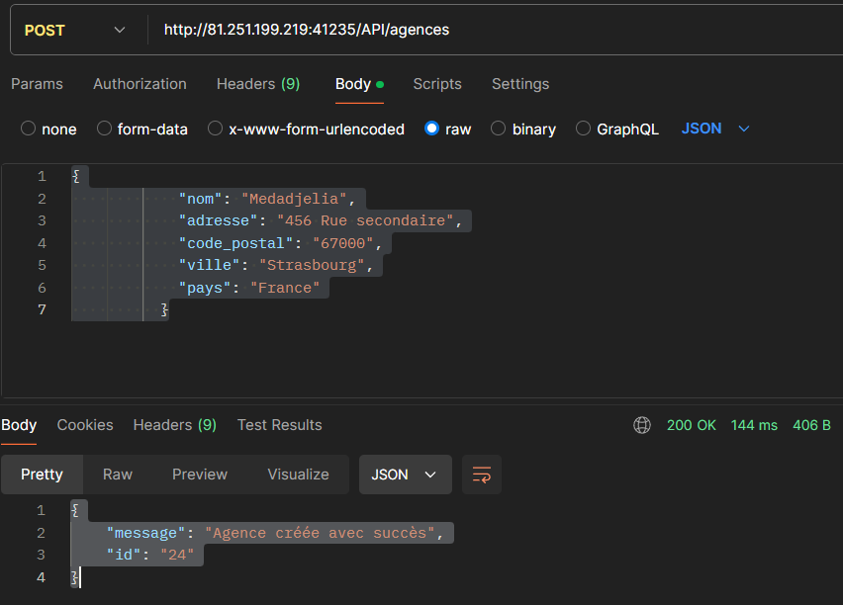 Code status attendu 201
 | 2024-05-04 | "POST" | Crée une nouvelle agence | { "nom": "", "adresse": "456 Rue secondaire", "code_postal": "67000", "ville": "Strasbourg", "pays": "France" } | 400 Bad Request | 400 Bad Request | ok
 | 2024-06-04 | "POST" | Crée une nouvelle agence | { "nom": "Medadjelia", "adresse": "456 Rue secondaire", "code_postal": "67000", "ville": "Strasbourg", "pays": "France" } | 500 Internal Server Error | HTTP Status Code: 200 OK | ko | 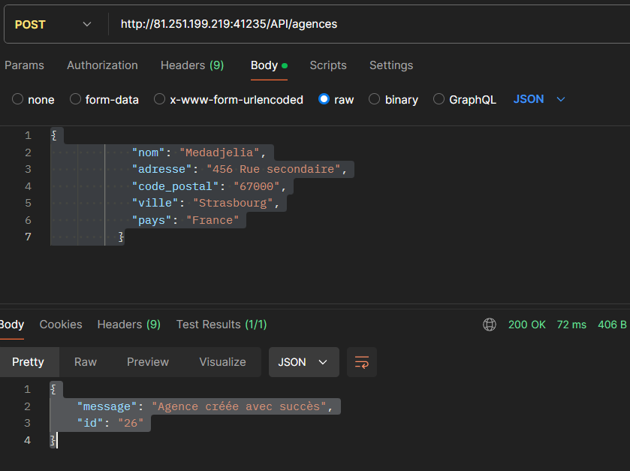 une nouvelle agence se créée, meme déja existante
 | 2024-07-04 | "PUT" | Mettre à jour un véhicule existant par ID | ID / {24} { "nom": "Medadjelia", "adresse": "Mermoz", "code_postal": "67000", "ville": "Strasbourg", "pays": "France" } | HTTP Status Code: 200 OK | HTTP Status Code: 200 OK | ok
 | 2024-08-04 | "PUT" | Mettre à jour une agence existante par ID | ID / {24} { "error": "Données invalides", "details": { "nom": "Le nom est requis." } } | 400 Bad Request | 400Bad Request | ok
 | 2024-09-04 | "PUT" | Mettre à jour une agence existante par ID | ID/ {2000} | 404 Not Found | 404 Not Found | ok
 | 2024-10-04 | "PUT" | Mettre à jour une agence existante par ID | ID/{24} { "nom": "Medadjelia", "adresse": "Mermoz", "ville": "Strasbourg", "pays": "France" } | 500 Internal Server Error | 500 Internal Server Error | ok
 | 2024-11-04 | "DELETE" | Supprimer une agence par ID | ID/{24} | HTTP Status Code: 200 OK | HTTP Status Code: 404 not found | ko | 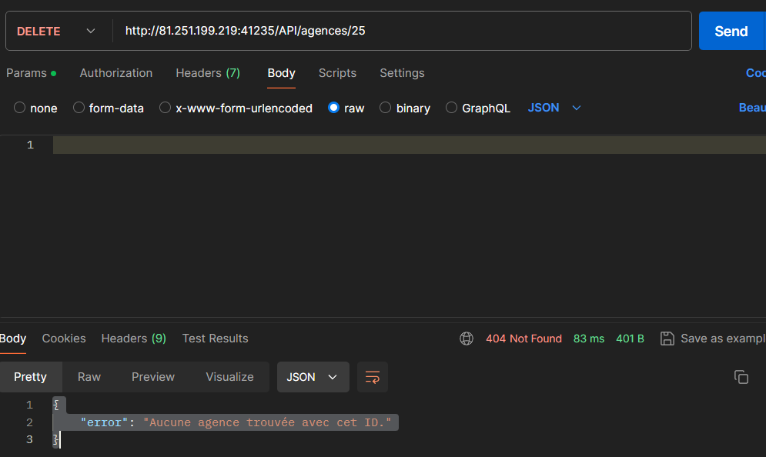 Status inattendu
 | 2024-12-04 | "DELETE" | Supprimer une agence par ID | ID/{100} | 404 Not Found | 404 Not Found | ok
 | 4.13 | "DELETE" | Supprimer une agence par ID | ID/{24} { "ville": "Strasbourg", "pays": "France" } | 500 Internal Server Error | 404 Not Found | ko | 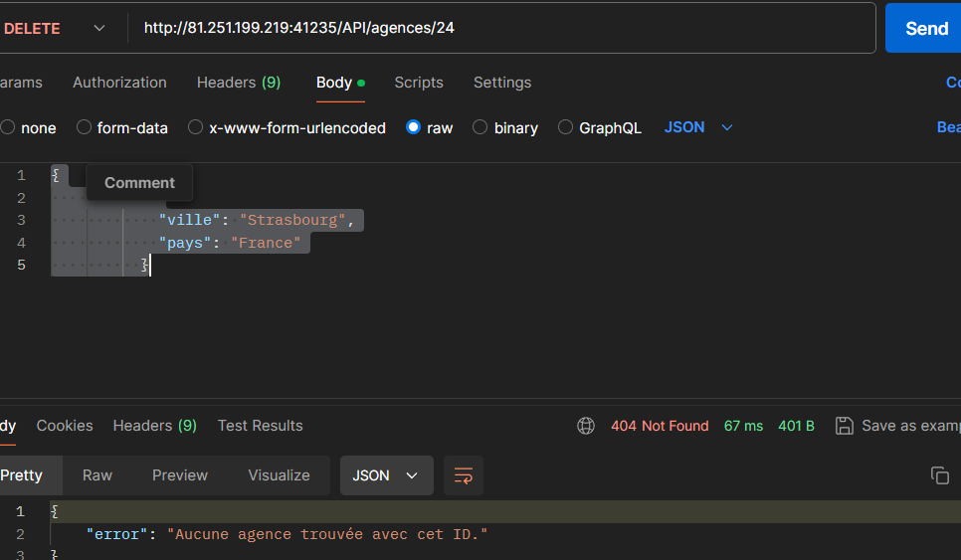 Status inattendu

Disponibilités
Statut des test
NOM | Medadjelia Ilyes |  |  |  | Tests réussis | Tests échoués
Projet | TP de Test dAPI pour la Gestion de Location de Vehicules |  |  |  | 6 | 7
Scenario | Disponibilités
Environnement | Windows 11
Date | 22/07/2024

 | scenario de test : Disponibilités
 | id | cas de test | description | jeu de données | résultat attendu | résultat obtenu | etat du test | Commentaire
 | 2024-01-05 | "GET" | Récupère la liste de toutes les disponibilités |  | HTTP Status Code: 200 OK | HTTP Status Code: 200 OK | ok
 | 2024-02-05 | "GET" | Récupère une disponibilité par son ID | ID / {20} | HTTP Status Code: 200 OK | 404Not Found { "error": "Route non trouvée" } | ko | 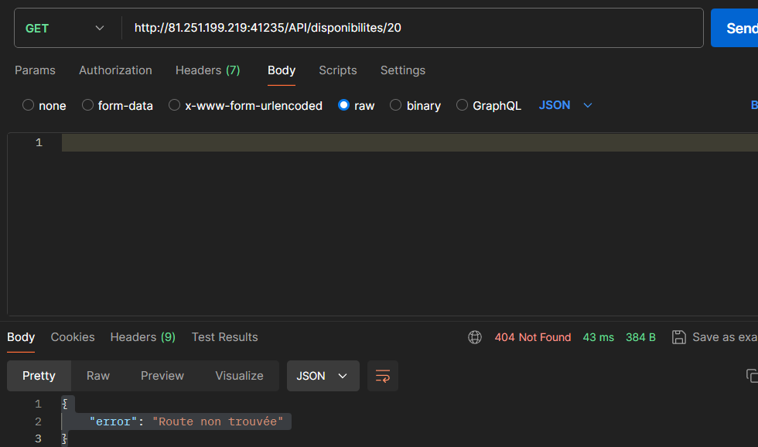 Status 404Not Found inattendu
 | 2024-03-05 | "GET" | Récupère une disponibilité par son ID | ID / {100} | 404 Not Found | 404Not Found { "error": "Route non trouvée" } | ko | 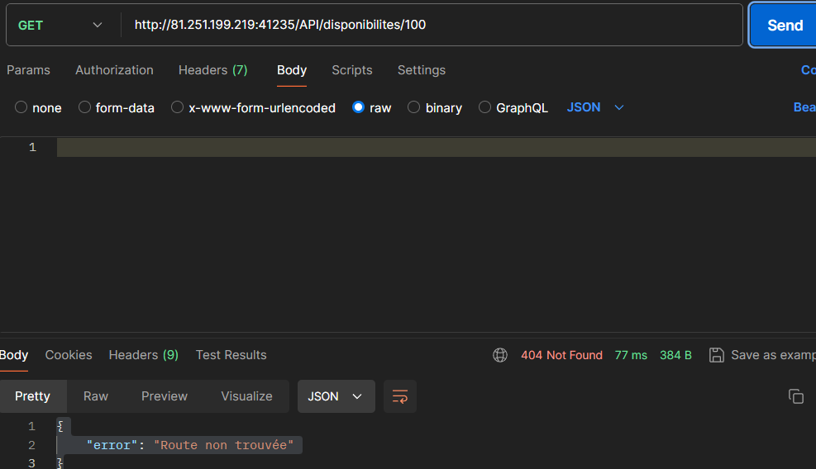 Message erreur inattendu
 | 2024-04-05 | "POST" | Créer une nouvelle disponibilité | { "id_vehicule": 20, "id_agence": 2, "quantite": 2 } | HTTP Status Code: 201 Created | HTTP Status Code: 200 | ko | 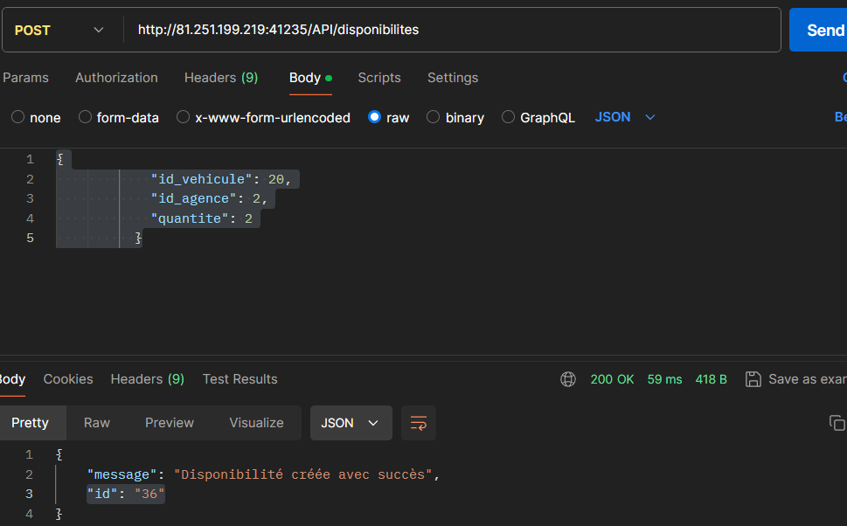 Statuts attendu 201
 | 2024-05-05 | "POST" | Crée une nouvelle disponibilité | { "": 20, "id_agence": 2, "quantite": 2 } | 400Bad Request | 400Bad Request | ok
 | 2024-06-05 | "POST" | Crée une nouvelle disponibilité | { "id_vehicule":100, "id_agence": 2, "quantite": 2 } | 500 Internal Server Error | 500 Internal Server Error | ok
 | 2024-07-05 | "PUT" | Mettre à jour une disponibilité existante | ID / {36} { "id_vehicule": 20, "id_agence": 2, "quantite": 3 } | HTTP Status Code: 200 OK | 500Internal Server Error | ko | 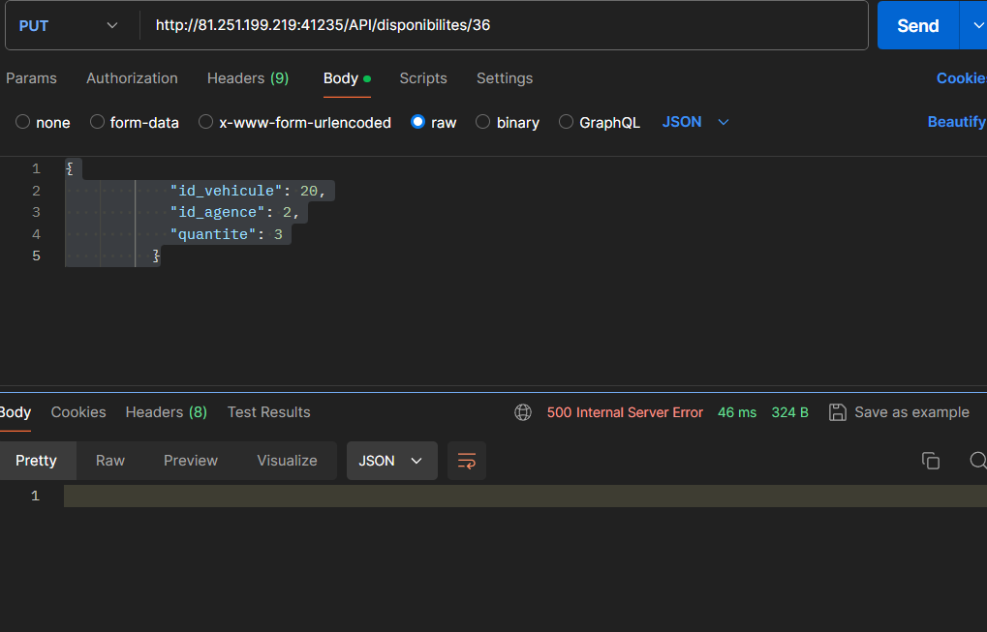 Status inattendu + champ message erruer vide
 | 2024-08-05 | "PUT" | Mettre à jour une disponibilité existante par ID | ID / {36} { "": 20, "id_agence": 2, "quantite": 2 } | 400 Bad Request | 400Bad Request | ok
 | 2024-09-05 | "PUT" | Mettre à jour une disponibilité existante par ID | ID/ {100} { "id_vehicule": 20, "id_agence": 2, "quantite": 1 } | 404 Not Found | 500Internal Server Error | ko | 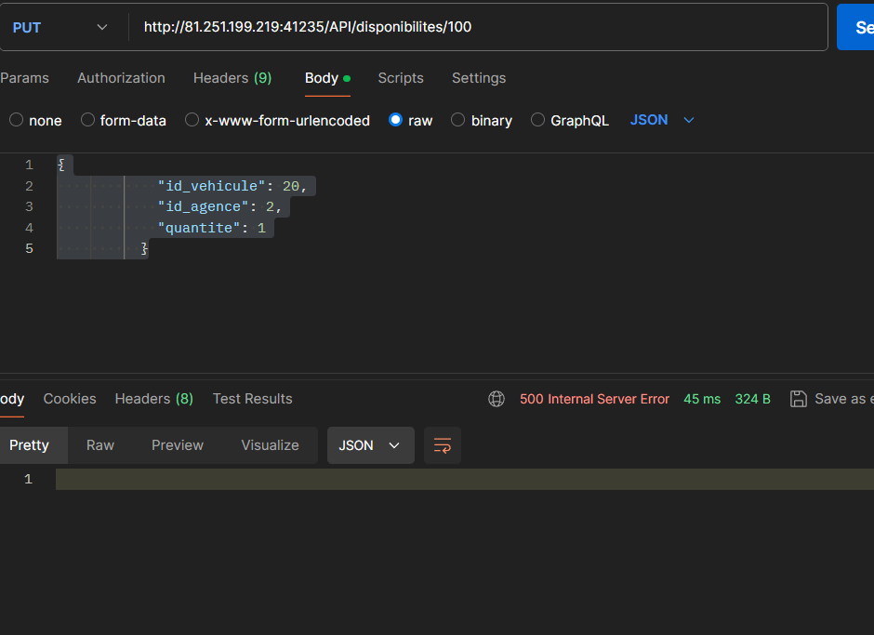 Status inattendu + champ message erruer vide
 | 2024-10-05 | "PUT" | Mettre à jour une disponibilité existante par ID | ID/{36} { "id_vehicule": 5, "id_agence": 2, "quantite": 3 } | 500 Internal Server Error | 500Internal Server Error | ko | 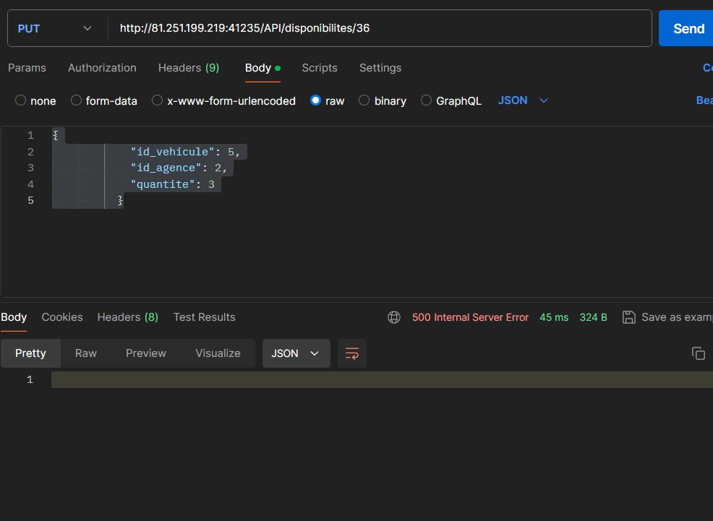 champ message erruer vide
 | 2024-11-05 | "DELETE" | Supprime une disponibilité par ID | ID/{44} | HTTP Status Code: 200 OK | HTTP Status Code: 200 OK | ok
 | 2024-12-05 | "DELETE" | Supprime une disponibilité par ID | ID/{44} | 404 Not Found | 404 Not Found | ok
 | 5.13 | "DELETE" | Supprime une disponibilité par ID | ID/{13} { "id_vehicule": "13", "id_agence": "3", "quantite": "1" } | HTTP Status Code: 200 OK { "message": "Disponibilité supprimée avec succès" } | 500 Internal Server Error | ko | Status inattendu + champ message erruer vide

Locations
NOM | Medadjelia Ilyes |  |  |  | Tests réussis | Tests échoués
Projet | TP de Test dAPI pour la Gestion de Location de Vehicules |  |  |  | 10 | 3
Scenario | Locations
Environnement | Windows 11
Date | 22/07/2024

 | Scenario de test : Locations
 | id | cas de test | description | jeu de données | résultat attendu | résultat obtenu | etat du test | Commentaire
 | 2024-01-06 | "GET" | Récupérer la liste de toutes les locations | URL BD | HTTP Status Code: 200 OK | HTTP Status Code: 200 OK | ok
 | 2024-02-06 | "GET" | Récupérer une location par son ID | ID / {16} | HTTP Status Code: 200 OK | HTTP Status Code: 200 OK | ok
 | 2024-03-06 | "GET" | Récupérer une location par son ID | ID / {100} | 404 Not Found | 404 Not Found | ok
 | 2024-04-06 | "POST" | Créer une nouvelle location | { "id_utilisateur": 10, "id_vehicule": 8, "id_agence_depart": 1, "id_agence_retour": 3, "date_debut": "2023-05-20", "date_fin": "2023-05-27", "prix_total": 560.00, "statut": "Confirmée" } | HTTP Status Code: 201 Created | HTTP Status Code: 200 | ko | 
 | 2024-05-06 | "POST" | Créer une nouvelle location | { "": 10, "id_vehicule": 8, "id_agence_depart": 1, "id_agence_retour": 3, "date_debut": "2023-05-20", "date_fin": "2023-05-27", "prix_total": 560.00, "statut": "Confirmée" } | 400Bad Request | 400Bad Request | ok
 | 2024-06-06 | "POST" | Créer une nouvelle location | { "id_utilisateur": 100, "id_vehicule": 8, "id_agence_depart": 1, "id_agence_retour": 3, "date_debut": "2023-05-20", date_fin": "2023-05-27", "prix_total": 560.00, "statut": "Confirmée" } | 500 Internal Server Error | 500 Internal Server Error | ok
 | 2024-07-06 | "PUT" | Mettre à jour une location existante par ID | ID / {{id_location}} { "id_utilisateur": 10, "id_vehicule": 8, "id_agence_depart": 1, "id_agence_retour": 3, "date_debut": "2023-05-20", "date_fin": "2023-05-27", "prix_total": 560.00, "statut": "ko ko" } | HTTP Status Code: 200 OK | HTTP Status Code: 200 OK { "message": "???????????????????????????????????????????" } | ko | 
 | 2024-08-06 | "PUT" | Mettre à jour une location existante par ID | ID /{{id_location}} { "id_location": "85", "": "13", "id_vehicule": "25", "id_agence_depart": "18", "id_agence_retour": "18", "date_debut": "2024-07-15", "date_fin": "2024-07-28", "prix_total": "500000.00", "statut": "ko", "date_creation": "2024-07-28 11:19:16" } | 400 Bad Request: | 400Bad Request | ok
 | 2024-09-06 | "PUT" | Mettre à jour une location existante par ID | ID/ {100} { "id_utilisateur": "13", "id_vehicule": "25", "id_agence_depart": "18", "id_agence_retour": "18", "date_debut": "2024-07-15", "date_fin": "2024-07-28", "prix_total": "1", "statut": "confirmée", "date_creation": "2024-07-23 23:54:30" } | 404 Not Found: | 404 Not Found: | ok
 | 2024-10-06 | "PUT" | Mettre à jour une location existante par ID | ID/{{id_location}} { "id_utilisateur": "10", "id_vehicule": "8", "id_agence_depart": "1", "id_agence_retour": "3", "date_debut": "2023-05-20", "date_fin": "2023-05-27", "prix_total": "560.00", "statut": "Confirmée", "date_creation": "2024-07-25 07:32:45" } | 500 Internal Server Error | 404Not Found | ko | 
 | 2024-11-06 | "DELETE" | Supprimer une location par ID | ID/{{id_location}} | HTTP Status Code: 200 OK | HTTP Status Code: 200 OK | ok
 | 2024-12-06 | "DELETE" | Supprimer une location par ID | ID/{100} | 404 Not Found | 404 Not Found | ok
 | 6.13 | "DELETE" | Supprimer une location par ID | ID/{3} { "id_agence_depart": "3", "id_agence_retour": "2", "date_debut": "2025-05-18", "date_fin": "2025-06-17", "prix_total": "494.00", "statut": "Terminée", "date_creation": "2024-07-23 10:55:35" } | 500 Internal Server Error | 500 Internal Server Error | ok

